信用交易
融资融券市场交易数据统计(2026-01-27)

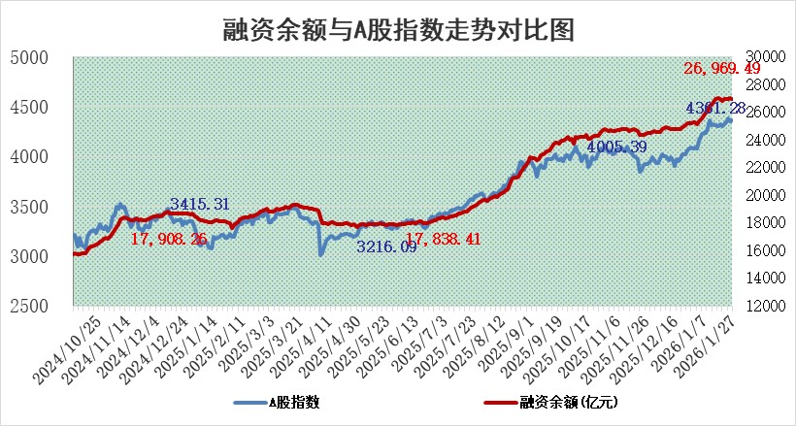
标的证券 | 融资融券余额（亿元） | 融资余额（亿元） | 融券余额（亿元） | 融资买入额（亿元） | 融资融券规模变化（亿元） | 融资余额增幅(‰) | 融券余额增幅(%)
统计数据 | 27,233.91 | 26,969.49 | 174.86 | 2,774.18 | -20.50 | -0.80 | 0.39

 |  |  |  |  |  |  |  | 305,932,142.23
 |  |  |  |  |  |  |  | 288615228.52
 |  |  |  |  |  |  |  | 288615228.52
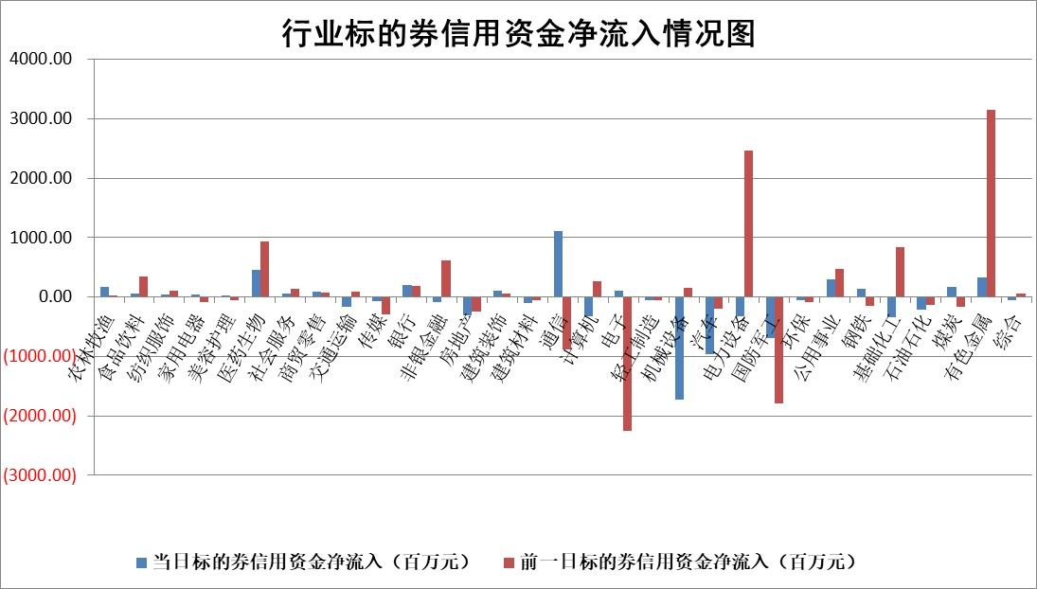

标的基金代码 | 标的基金简称 | 融资余额/市值(%) | 融资余额增幅(%) | 融资买入额/成交金额(%) | （融资余额净增额-融券余额净增额）/市值(‱) | 融券余额降幅(%) | ABS[（融资余额净增额-融券余额净增额）/市值净增额-1](%)
159902 | 华夏中小板ETF | 0.00 | 0.00 | 0.00 | 0.00 | 0.00 | 100.00
159915 | 易方达创业板ETF | 1.66 | -1.54 | 269961.34 | -3.06 | -9.73 | 98.50
159919 | 嘉实沪深300ETF | 0.95 | 5.52 | 16.16 | 4.96 | -0.41 | 101.18
159920 | 华夏恒生ETF | 26.03 | -0.15 | 4.24 | -3.93 | 0.00 | 92.54
159922 | 嘉实中证500ETF | 0.58 | -5.80 | 17.24 | -10.60 | -143.90 | 106.07
159925 | 南方沪深300ETF | 0.35 | 6.65 | 0.34 | 1.22 | -23.30 | 101.67
159928 | 消费ETF | 2.89 | 1.62 | 2.76 | 4.72 | 1.60 | 105.72
159934 | 易方达黄金ETF | 9.12 | -0.17 | 6.91 | -1.56 | 0.00 | 100.72
159939 | 全指信息技术ETF | 0.64 | -9.03 | 32.49 | -6.37 | -1.64 | 115.43
159940 | 全指金融地产ETF | 0.16 | -13.72 | 0.00 | -2.49 | 0.00 | 92.23
159995 | 半导体芯片ETF | 1.50 | -0.13 | 248.51 | -0.46 | -3.42 | 100.35
159997 | 天弘中证电子ETF | 1.14 | 1.98 | 2.91 | 2.20 | -1.30 | 101.74
159998 | 天弘中证计算机主题ETF | 0.74 | -10.34 | 0.04 | -8.53 | 0.00 | 67.33
510050 | 华夏上证50ETF | 2.39 | 6.71 | 1870.82 | 15.84 | 9.26 | 103.23
510180 | 华安上证180ETF | 0.33 | -2.32 | 4.69 | -0.79 | -1.53 | 120.37
510880 | 华泰柏瑞红利ETF | 0.95 | 7.04 | 13.92 | 6.31 | 24.85 | 95.86
510900 | 易方达恒生H股ETF | 30.21 | -0.15 | 0.64 | -4.61 | 0.00 | 94.75
511010 | 5年期国债ETF | 2.62 | -2.45 | 0.00 | -6.58 | 0.00 | 101.70
511380 | 可转债及可交换债券ETF | 2.32 | -0.98 | 102.90 | 1.32 | 10.33 | 99.35
512000 | 全指证券ETF | 6.00 | -0.80 | 31.19 | -4.81 | 1.04 | 157.00
512010 | 沪深300医药卫生ETF | 4.31 | 6.40 | 35.75 | 26.03 | 1.96 | 193.28
512070 | 沪深300非银ETF | 1.70 | 0.77 | 1419.22 | 1.31 | 0.44 | 105.56
512400 | 南方中证申万有色金属ETF | 1.87 | 0.75 | 11.51 | 1.27 | -3.90 | 98.32
512580 | 广发中证环保产业ETF | 0.21 | -6.59 | 0.12 | -1.49 | 0.00 | 102.48
512660 | 国泰中证军工ETF | 2.53 | 2.81 | 6.63 | 6.65 | -1.03 | 90.15
512800 | 华宝中证银行ETF | 5.58 | 3.57 | 6.63 | 19.15 | -0.68 | 90.42
512980 | 广发中证传媒ETF | 3.84 | 6.64 | 19831.19 | 23.84 | -1.54 | 90.38
515030 | 华夏中证新能源汽车ETF | 0.91 | -1.82 | 2.66 | -1.17 | 4.03 | 99.21
515050 | 华夏中证5G通信主题ETF | 0.95 | -5.31 | 5.07 | -5.92 | -2.10 | 104.83
515070 | 华夏中证人工智能ETF | 1.13 | 0.71 | 11.26 | 0.80 | 0.00 | 99.42
标的股票比较指标 |  | 融资余额/流通A股市值(%) | 融资余额增幅(%) | 融资买入额/成交金额(%) | （融资余额净增额-融券余额净增额）/流通A股市值(‱) | 融券余额降幅(%) | ABS[（融资余额净增额-融券余额净增额）/流通A股市值净增额-1](%)
前十名标的个股 |  | 美硕科技 | 凯淳股份 | 众鑫股份 | 凯淳股份 | 阿莱德 | 熵基科技
 |  | 福建水泥 | 新凤鸣 | 湖南黄金 | 肯特股份 | 光庭信息 | 众智科技
 |  | 天马科技 | 明阳智能 | 深圳机场 | 国民技术 | 金凯生科 | 艾布鲁
 |  | 嘉曼服饰 | 通润装备 | 楚天高速 | 凯格精机 | 中洲特材 | 宏昌科技
 |  | 英唐智控 | 华电科工 | 中绿电 | 通润装备 | 鼎阳科技 | 北自科技
 |  | 豪恩汽电 | 凯格精机 | 新凤鸣 | 泰禾股份 | 泰晶科技 | 蜂助手
 |  | 开勒股份 | 国民技术 | 佐力药业 | 黄河旋风 | 亿晶光电 | 三维天地
 |  | 恒兴新材 | 拓日新能 | 江苏神通 | 明阳智能 | 炬芯科技 | 美畅股份
 |  | 齐峰新材 | 凯普生物 | 中泰证券 | 德美化工 | 金春股份 | 江南奕帆
 |  | 鸿日达 | 芯源微 | 仙鹤股份 | 宏景科技 | 硅宝科技 | 四川九洲
后十名标的个股 |  | 京山轻机 | 德邦股份 | 德邦股份 | 潍柴重机 | 中化国际 | 绿岛风
 |  | 得润电子 | 福事特 | 埃夫特 | 肯特催化 | 君逸数码 | 万祥科技
 |  | 金通灵 | 肯特催化 | 科达制造 | 英方软件 | 柏诚股份 | 航天工程
 |  | 人福医药 | 航天工程 | 凯龙高科 | 浙文互联 | 康强电子 | 中科环保
 |  | 远大智能 | 景津装备 | 民爆光电 | 浙江华远 | 科林电气 | 德福科技
 |  | 太原重工 | 潍柴重机 | 京山轻机 | 福事特 | 兴瑞科技 | 圣元环保
 |  | 山东高速 | 梅雁吉祥 | 得润电子 | 美硕科技 | 德邦科技 | 鹿山新材
 |  | 农业银行 | 明微电子 | 金通灵 | 金钟股份 | 泰禾股份 | 雅化集团
 |  | 中国人寿 | 浙江世宝 | 人福医药 | 南矿集团 | 香江控股 | 创业慧康
 |  | 中国神华 | 深南电路 | 远大智能 | 鲁抗医药 | 盛屯矿业 | 中科蓝讯
说明：1.以上普通交易数据和信用交易数据皆以交易日收盘后数据为基准；2.上述标的证券总数据只计算标的证券市场总数据，不包括从标的证券中调出去标的证券数据，所以与交易所公布的总值略有不同； 3.上述行业采用申万一级行业分类；4.以上标的基金和标的个股中比较的6个指标值中：前5个（从左至右）为正向指标，值越大排名越靠前；第6个为逆向指标，值越小，排名越靠前；5.第6个指标中ABS[]表示求绝对值，其主要用于考量信用资金相对净流入对股价相对净变化的贡献程度；6.数据来源：wind，交易所。

 |  |  |  | 证券代码 | 新增融资余额 | 融资买入额 | 融资买入增幅前10
 |  | 1 | 西部建设 | 002302 | 80643953 | 177472374 | 41%
 |  | 2 | 天键股份 | 301383 | 27855096 | 56831811 | 39%
 |  | 3 | 井松智能 | 688251 | 7040854 | 13763946 | 27%
 |  | 4 | 国电电力 | 600795 | 116116226 | 151740647 | 23%
 |  | 5 | 华立科技 | 301011 | 9342856 | 31199107 | 23%
 |  | 6 | 捷邦科技 | 301326 | 9066090 | 22350547 | 22%
 |  | 7 | 海利尔 | 603639 | 19864834 | 35520613 | 20%
 |  | 8 | 华研精机 | 301138 | 7597460 | 13339451 | 16%
 |  | 9 | 鹏辉能源 | 300438 | 83773067 | 304558811 | 16%
 |  | 10 | 建科股份 | 301115 | 7106455 | 29879412 | 15%

